PART CD
Danby Model: DAR044A9SLDB
Factory Model: BC-126XB
Effective Date: Feb 27th,202
Revision: 'A
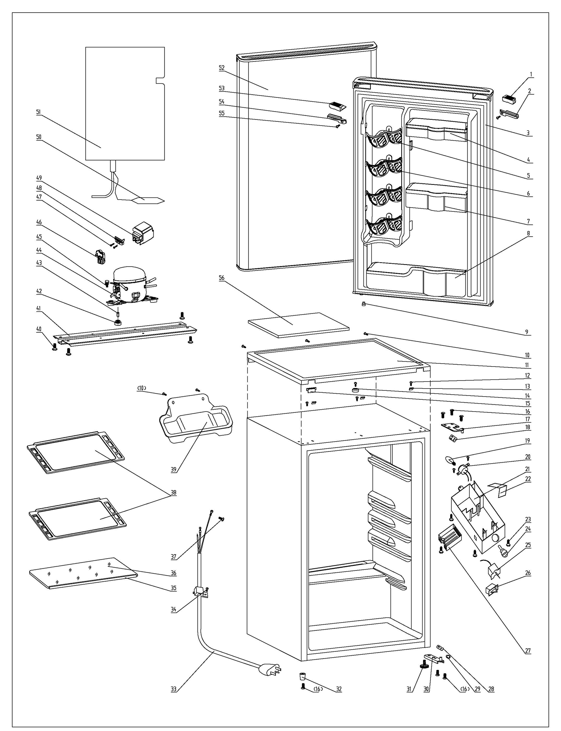
NO | PART NUMBER | PART DESCRIPTION (ENG) | QTY | PARTS SPECIFICATION | Notes
1 | 1.02.01.12.060 | Upper Door Handle Cover I(L) | 1 | ABS, black
2 | 1.02.01.12.088 | Upper Door Handle Cover II(L) | 1 | ABS, black
3 | 1.05.35.03.515 | Door Gasket(black)-Push | 1 | black
4 | 1.02.04.03.004 | Upper Storage Bin | 1 | ABS, black
5 | 1.02.01.06.147 | Canstor | 4 | ABS, black
6 | 1.02.09.01.024 | Bushing | 12 | ABS, black
7 | 1.02.04.03.005 | Middle Storage Bin | 1 | ABS, black
8 | 1.02.04.03.006 | Bottom Storage Bin | 1 | ABS, black
9 | 1.05.05.01.018 | Upper Door Limit Cap | 1 | Q235A
10 | 1.05.03.02.001 | Worktop Screw | 5 | JIS tapping Screw, 4×12 | Special Order
11 | 1.02.01.08.055 | Worktop | 1 | ABS, black
12 | 1.05.03.04.012 | Hook Screw | 4 | Triangle lock screw, 4X12 | Special Order
13 | 3.5.2.06.011 | Hook | 3 | t1.5/Q235-A
14 | 1.02.01.08.058 | Worktop Limit Ring | 1 | ABS, black
15 | 1.02.01.08.539 | Worktop Cover | 1 | ABS, black
16 | 1.05.03.03.019 | Upper Hinge Screw Assy | 7 | M5×16(big washer φ16)
17 | 3.5.7.08.01.001 | Upper Hinge | 1 | t3.0/Q235-A, black
18 | 1.04.12.03.057 | Upper Hinge Rubber Washer | 1 | rubber, t=0.8, black
19 | 1.01.03.03.108R | LED Light Bulb | 1 | E12（115V）
20 | 1.01.03.03.001R | Bulb Holder Assy | 1 | E12 SL-12#
21 | 1.02.11.02.105 | Thermostat Cover(black) | 1 | ABS, black | Special Order
22 | 3.5.2.02.0520 | Reflector | 1 | 1Cr18Ni9/t0.4 | Special Order
23 | 1.05.03.02.002 | Thermostat Screw | 3 | JIS tapping Screw, 4×16 | Special Order
24 | 1.02.15.06.086 | Thermostat Knob(black) | 1 | ABS, black
25 | 1.03.02.01.101 | Thermostat | 1 | WDF18D-102-024E (WDF18D-L3(E))
26 | 1.01.03.02.035R | Light Switch(black) | 1 | HC-050K.4
27 | 1.02.11.03.019 | Light Cover | 1 | PS, transparency
28 | 1.04.12.03.013 | Bottom Hinge Rubber Washer | 1 | rubber, t=1.6, black
29 | 1.02.09.02.027 | Door Spindle Washer(black) | 1 | ABS, black
30 | 3.2.02.12.049 | Bottom Hinge(black) | 1 | t2.5/Q235-A, black
31 | 1.02.12.06.033 | Adjustable Foot | 1 | black
32 | 1.02.12.06.026 | Foot | 1 | ABS, black
33 | 1.01.01.01.203R | Power Supply Cord Assy | 1 | E465601 or E215500 or E313201
34 | 1.05.03.02.006 | Wire Clamp Screw | 1 | JIS ST Screw, 4×12(milling) | Special Order
35 | 1.02.02.14.021 | Glass Shelf Trim | 1 | PVC, black
36 | 1.05.31.12.030 | Crisper Glass Shelf Cover | 1 | t4/tempered glass
37 | 1.05.03.01.001 | Earthing Screw | 2 | GB/T818 brass screw, M4×8 | Special Order
38 | 1.05.31.11.068 | Glass Shelf (black frame) | 2 | tempered glass/ABS
39 | 3.2.02.15.002 | Drip Tray Black | 1 | black
40 | 1.05.03.03.002 | Compressor Support Screw | 4 | GB/T9074.13Bolt Assy, M6×14 | Special Order
41 | 3.2.01.09.001 | BC122 Compressor Baseplate | 1 | t1.0/Galvanized | Special Order
42 | 1.03.01.01.324B | Compressor Rubber Washer | 4 | black | Special Order
43 | 1.03.01.01.324A | Compressor Sleeve | 4 | CTE943-2 | Special Order
44 | 1.03.01.01.324 | Compressor | 1 | DK40BY1 | Special Order
45 | 1.03.01.01.324D | Compressor Screw | 4 | GB/T9074.13 Bolt Assy, M6×28 | Special Order
46 | 1.03.01.01.324J | PTC & OLP Combination | 1 | ZHB54-120P4.7
47 | 1.03.01.01.324M | Tapping Screw(ST3.5*19) | 2 | GB/T845,ST3.5×19 | Special Order
48 | 1.03.01.01.324L | Clamp | 1 | PC/ABS mixture | Special Order
49 | 1.03.01.01.324G | PTC Cover | 1 | ABS, black | Special Order
50 | 1.03.30.03.024 | Filter | 1 | BC122.3.0 | Special Order
51 | 1.05.20.01.077 | Evaporator | 1 | BC126 | Special Order
52 | 3.2.05.1.478 | Door Assy (black ML908) | 1 | VCM ML908, Horizontal
53 | 1.02.01.12.086 | Upper Door Handle Cover I(R) | 1 | ABS, black
54 | 1.02.01.12.056 | Upper Door Handle Cover II(R) | 1 | ABS, black
55 | 1.05.02.02.003 | Upper DoHanCov II(R) ST Screw | 1 | SS ST screw 3.5X9.5
56 | 1.06.15.09.003 | Worktop Support EPS Foam | 1 | EPS, white | Special Order

